COTIZACION
Comercial HIDRONEUMATIC Ltda. RUT: 76.217.086-8
Victoria 1332 Comercializadora e importadora
Fono: 25556319
Email : ventas@hidroneumatic.cl
Web: http://www.hidroneumatic.cl
 |  |  |  |  |  |  |  | COTIZACION
 |  |  |  |  |  |  |  | 000001396

RUT |  | 96.824.110-9 | DIRECCION |  |  |  | TELEFONO | 2-280-8079
 |  |  | AV. Las Torres 6108
EMPRESA: |  | DISAL CHILE LTDA | COMUNA | Peñalolen |  |  | 0
GIRO: |  | Arriendo, venta sanitarios portables | CIUDAD | STGO |  |  | CONTACTO: | 0
FORMA DE PAGO |  | 30 dias | VENDEDOR | Jaime Guzman |  |  | FECHA | 2014-02-05
 |  |  |  |  |  |  |  |  |  |  |  |  |  |  |  | OFERTA
item | Descripcion producto |  |  | cantidad | unidad | precio | dscto | total | ITEM | aco | kupfer | import | hifima | % | VENTA | VENTAFINAL
1 | Esmeril angular de 4.1/2” NEO 850W |  |  | 1 | unidad | 61,839 | 0 | 61,839 | 1 | 44171 |  |  |  | 1.4 | 44171 | 61,839
2 | Esmeril angular de 4.1/2” MAKITA 850W |  |  | 1 | unidad | 63,448 | 0 | 63,448 | 2 |  | 39655 |  |  | 1.6 | 39655 | 63,448
3 |  |  |  |  |  | 0 | 0 | 0 | 3 |  |  |  |  | 1.5 | 0 | 0
4 |  |  |  |  |  | 0 | 0 | 0 | 4 |  |  |  |  | 1.5 | 0 | 0
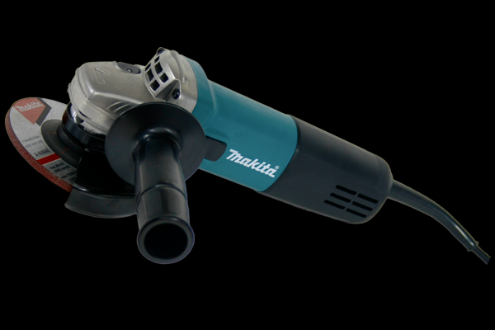
5 |  |  |  |  |  | 0 | 0 | 0 | 5 |  |  |  |  | 1.5 | 0 | 0
6 |  |  |  |  |  | 0 | 0 | 0 | 6 |  |  |  |  | 1.5 | 0 | 0
7 |  |  |  |  |  | 0 | 0 | 0 | 7 |  |  |  |  | 1.5 | 0 | 0
8 |  |  |  |  |  | 0 | 0 | 0 | 8 |  |  |  |  | 1.4 | 0 | 0
9 |  |  |  |  |  | 0 | 0 | 0 | 9 |  |  |  |  | 1.4 | 0 | 0
10 |  |  |  |  |  | 0 | 0 | 0 | 10 |  |  |  |  | 1.4 | 0 | 0
11 |  |  |  |  |  | 0 | 0 | 0 | 11 |  |  |  |  | 1.4 | 0 | 0
12 |  |  |  |  |  | 0 | 0 | 0 | 12 |  |  |  |  | 1.4 | 0 | 0
13 |  |  |  |  |  | 0 | 0 | 0 | 13 |  |  |  |  | 1.4 | 0 | 0
14 |  |  |  |  |  | 0 | 0 | 0 | 14 |  |  |  |  | 1.4 | 0 | 0
15 |  |  |  |  |  | 0 | 0 | 0 | 15 |  |  |  |  | 1.4 | 0 | 0
16 |  |  |  |  |  | 0 | 0 | 0 | 16 |  |  |  |  | 1.4 | 0 | 0
17 |  |  |  |  |  | 0 | 0 | 0 | 17 |  |  |  |  | 1.4 | 0 | 0
18 |  |  |  |  |  | 0 | 0 | 0 | 18 |  |  |  |  | 1.4 | 0 | 0
OBSERVACIONES: |  |  |  |  | neto |  |  | 125287
 |  |  |  |  | dscto |  | 0% | 0
 |  |  |  |  | subtotal |  |  | 125287
 |  |  |  |  | 19% |  | 19% | 23805
 |  |  |  |  | total |  |  | 149092

